Blacha kryjąca L2
ISOTRA a.s. |  | E - mail: objednavky@isotra.cz
Bílovecká 2411/1, 746 01 OPAVA | TEL.: +420 553 685 100, FAX: +420 553 685 110 | www.isotra.cz
Formularz zamówieniowy blachy kryjące do żaluzji zewnętrznych - Strona 2
Blacha kryjąca

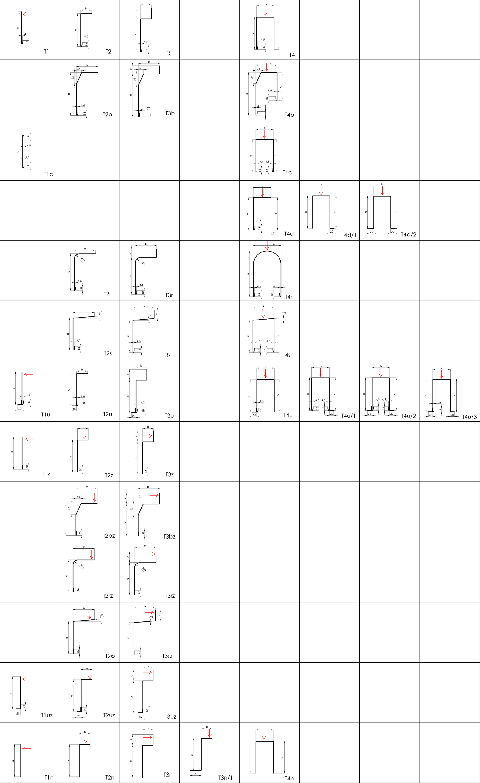

Ważne: od 01.03.2020
Dla wszelkich stosunków handlowych obowiązują przepisy Ogólnych Warunków Handlowych firmy ISOTRA a.s. w obowiązującym brzmieniu, o ile nie jest ustalone inaczej.

wskazówki
ISOTRA a.s. |  | E - mail: objednavky@isotra.cz
Bílovecká 2411/1, 746 01 OPAVA |  | www.isotra.cz
Formularz zamówieniowy blachy kryjące - Wskazówki

Typ blachy kryjącej
skrót | nazwa | uwaga
T1 | Wersja T1
T1c | Wersja T1 z obustr. lamowaniem
T1u | Wersja T1 z kątownikiem
T1uz | Wersja T1 z kątownikiem ściśnięte brzegi
T1z | Wersja T1 ściśnięte brzegi
T1n | Wersja T1n bez zginania
T2 | Wersja T2
T2r | Wersja T2 z promieniem
T2rz | Wersja T2 z promieniem ściśnięte brzegi
T2s | Wersja T2 ze skosem
T2sz | Wersja T2 ze skosem ściśnięte brzegi
T2u | Wersja T2 z kątownikiem
T2uz | Wersja T2 z kątownikiem ściśnięte brzegi
T2b | Wersja T2 ze ściętymi kraw.
T2bz | Wersja T2 ze ściętymi kraw. ściśnięte brzegi
T2z | Wersja T2 ściśnięte brzegi
T2n | Wersja T2n bez zginania
T3 | Wersja T3
T3r | Wersja T3 z promieniem
T3rz | Wersja T3 z promieniem ściśnięte brzegi
T3s | Wersja T3 ze skosem
T3sz | Wersja T3 ze skosem ściśnięte brzegi
T3u | Wersja T3 z kątownikiem
T3uz | Wersja T3 z kątownikiem ściśnięte brzegi
T3b | Wersja T3 ze ściętymi kraw.
T3bz | Wersja T3 ze ściętymi kraw. ściśnięte brzegi
T3z | Wersja T3 ściśnięte brzegi
T3n | Wersja T3n bez zginania
T3n/1 | Wersja T3n/1 bez zginania
T4 | Wersja T4
T4c | Wersja T4 z obustr. lamowaniem
T4r | Wersja T4 z promieniem
T4s | Wersja T4 ze skosem
T4u | Wersja T4 z kątownikiem
T4b | Wersja T4 ze ściętymi kraw.
T4d | Wersja T4d z kątownikiem nie nit.
T4d/1 | Wersja T4d/1 z kątownikiem nie nit.
T4d/2 | Wersja T4d/2 z kątownikiem nie nit.
T4n | Wersja T4n bez zginania
T4u/1 | Wersja T4u/1 z kątownikiem
T4u/2 | Wersja T4u/2 z kątownikiem
T4u/3 | Wersja T4u/3 z kątownikiem
X | Inna blacha kryjąca (konieczne uzgodnienie z PH)

Grubość blachy
skrót | nazwa | uwaga
1.5 | Grubość 1,5 mm | standard
2 | Grubość 2,0 mm

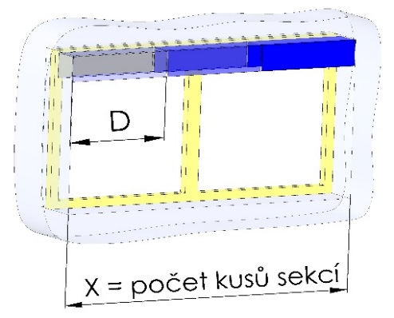
Ściana boczna (tylko dla typu 2+3+4)
skrót | nazwa | uwaga
A | Ściana boczna Tak (do każdej sekcji 2 ściany boczne)
1 | Ściany boczne 1para (L+P)
2 | Ściany boczne 2pary (1+P)
3 | Ściany boczne 3pary (1+P)
4 | Ściany boczne 4pary (1+P)
5 | Ściany boczne 5pary (1+P)
6 | Ściany boczne 6pary (1+P)
7 | Ściany boczne 7pary (1+P)
8 | Ściany boczne 8pary (1+P)
9 | Ściany boczne 9pary (1+P)
0 | Ścian bocznych nie ma

Kolor blachy kryjącej
skrót | nazwa | uwaga
1001 | RAL żółty (beżowy) 1001
1003 | RAL żółty (sygnałowy) 1003
1011 | RAL żółty (brązowo beżowy) 1011
1013 | RAL żółty (ostrygowy) 1013
1015 | RAL żółty (kość słoniowa) 1015
3000 | RAL czerwony (ognisty) 3000
3002 | RAL czerwony karmin 3002
3003 | RAL czerwony rubin 3003
3004 | RAL czerwony (specjal. do lameli 3004)
3005 | RAL czerwony (winny) 3005
3012 | RAL czerwony beżowo 3012
5002 | RAL niebieski (ultramaryna) 5002
5005 | RAL niebieski (sygnałowy) 5005
5009 | RAL niebieski (azurowy) 5009
5011 | RAL niebieski (stalowo niebieski) 5011
5013 | RAL niebieski (kobaltowy) 5013
5018 | RAL niebieski (turkusowy) 5018
6005 | RAL zielony (mchowy) 6005
6009 | RAL zielony (jodła) 6009
6011 | RAL zielony (rezeda) 6011
6018 | RAL zielony (żółtozielony) 6018
6026 | RAL zielony (opal) 6026
7001 | RAL szary (srebrzysty) 7001
7012 | RAL szary bazalt 7012
7015 | RAL szary łupek 7015
7016 | RAL szary (antracyt)7016
7016S | RAL szary (antracyt)7016 structure
7022 | RAL szary umbra 7022
7023 | RAL szary (beton) 7023
7030 | RAL szary kamień 7030
7035 | RAL szary (jasno szary) 7035
7036 | RAL szary (platynowy) 7036
7038 | RAL szary (agatowy) 7038
7039 | RAL szary (kryształowy) 7039
7040 | RAL szary (okienny) 7040
7046 | RAL szary (telegraf 2) 7046
7047 | RAL szary (telegraf 4) 7047
7048 | RAL perłowy (szara mysz) 7048
8001 | RAL brązowy (ochra) 8001
8002 | RAL brązowy (sygnałowy) 8002
8003 | RAL brązowy (gliniasty) 8003
8004 | RAL brązowy (miedziany) 8004
8007 | RAL brązowy (sarni) 8007
8011 | RAL brązowy (orzechowy) 8011
8012 | RAL brązowy (czerwono brązowy) 8012
8014 | RAL brązowy (sepia) 8014
8016 | RAL brązowy (mahoń) 8016
8019 | RAL brązowy (szaro brązowy) 8019
8023 | RAL brązowy (orange) 8023
8028 | RAL brązowy (terra) 8028
9001 | RAL biały (kremowy) 9001
9002 | RAL biały (szaro-biały) 9002
9003 | RAL biały (sygnałowy) 9003 ---
9004 | RAL czarny (sygnałowy) 9004
9005 | RAL czarny (ciemno czarny) 9005
9006 | RAL srebrny 9006 ---
9006S | RAL srebrny 9006 structure
9007 | RAL szary (szare aluminium) 9007
9010 | RAL biały 9010
9016 | RAL biały (drogowy) 9016
9017 | RAL czarny (drogowy) 9017
9022 | RAL perłowy (jasno szary) 9022
DB702 | RAL szary (specjal. do lameli DB702)
DB703 | RAL szary (ciemno perłowy) DB 703
VSR780 | RAL VSR780
7006 | RAL szary (beżowo-szary) 7006
7021 | RAL szary (czarno-szary) 7021
7024 | RAL szary (grafit) 7024
7016M | RAL szary (antracyt) matowy 7016
9016M | RAL biały (ruch) matowy9016
YW359F | RAL czarny metalik
X | INNY (do uwagi RAL dla lakierni)
0 | Nie ma (bez PÚ)
ISD110 | Isotra system DECORAL gładki ISD110 | Maks. szerokość Decoral wynosi 4 m.
ISD120 | Isotra system DECORAL gładki ISD120 | Maks. szerokość Decoral wynosi 4 m.
ISD130 | Isotra system DECORAL gładki ISD130 | Maks. szerokość Decoral wynosi 4 m.
ISD140 | Isotra system DECORAL gładki ISD140 | Maks. szerokość Decoral wynosi 4 m.
ISD150 | Isotra system DECORAL gładki ISD150 | Maks. szerokość Decoral wynosi 4 m.
ISD160 | Isotra system DECORAL gładki ISD160 | Maks. szerokość Decoral wynosi 4 m.
ISD210 | Isotra system DECORAL struktura ISD210 | Maks. szerokość Decoral wynosi 4 m.
ISD220 | Isotra system DECORAL struktura ISD220 | Maks. szerokość Decoral wynosi 4 m.
ISD230 | Isotra system DECORAL struktura ISD230 | Maks. szerokość Decoral wynosi 4 m.
ISD310 | Isotra system DECORAL struktura ISD310 | Maks. szerokość Decoral wynosi 4 m.
ISD152 | Isotra system DECORAL gładki ISD152 | Maks. szerokość Decoral wynosi 4 m.
ISD154 | Isotra system DECORAL gładki ISD154 | Maks. szerokość Decoral wynosi 4 m.
ISD200 | Isotra system DECORAL struktura ISD200 | Maks. szerokość Decoral wynosi 4 m.
ISD212 | Isotra system DECORAL struktura ISD212 | Maks. szerokość Decoral wynosi 4 m.
ISD214 | Isotra system DECORAL struktura ISD214 | Maks. szerokość Decoral wynosi 4 m.
ISD222 | Isotra system DECORAL struktura ISD222 | Maks. szerokość Decoral wynosi 4 m.
ISD500 | Isotra system DECORAL gładki ISD500 | Maks. szerokość Decoral wynosi 4 m.
ISD510 | Isotra system DECORAL gładki ISD510 | Maks. szerokość Decoral wynosi 4 m.
ISD600 | Isotra system DECORAL struktura ISD600 | Maks. szerokość Decoral wynosi 4 m.
ISD610 | Isotra system DECORAL struktura ISD610 | Maks. szerokość Decoral wynosi 4 m.
ISD620 | Isotra system DECORAL struktura ISD620 | Maks. szerokość Decoral wynosi 4 m.
ISD630 | Isotra system DECORAL struktura ISD630 | Maks. szerokość Decoral wynosi 4 m.
ISD640 | Isotra system DECORAL struktura ISD640 | Maks. szerokość Decoral wynosi 4 m.
ISD700 | Isotra system DECORAL specyficzny ISD700 | Maks. szerokość Decoral wynosi 4 m.
Xisd | INNY ISD (po konsultacji z OZ - termin) | Maks. szerokość Decoral wynosi 4 m.

Natrysk typ
skrót | nazwa | uwaga
VNE | 1. Zewnętrzny natrysk pokrywy | standard
A | 2. Natrysk obustronny pokrywy
V | 3. Natrysk wewnętrzny pokrywy
0 | 4. Natrysku pokrywy nie ma

Opakowanie
skrót | nazwa | uwaga
FB | folia
K | karton

Złączka (liczba sztuk)
skrót | nazwa | uwaga
1 | 1 złączka
2 | 2 złączka
3 | 3 złączka
4 | 4 złączka
5 | 5 złączka
6 | 6 złączka
7 | 7 złączka
8 | 8 złączka
9 | 9 złączka
0 | Bez złączki

Uchwyt żaluzji typ
skrót | nazwa | uwaga
0 | Bez uchwytów żaluzji
P512 | 10 (C35/50) Wieszak [P512]
P512/6 | 14 (C35/50) Wieszak univerz. [ P512/6 ]
P513 | 13 (C35/50) Wieszak stały [P512]
P002/10 | 20 Wieszak Fe [P002/10]
P002/11 | 22 Wieszak Al [P002/11]
P002/31 | 25 Wieszak Fe [P002/31] do Heluz
P002/32 | 26 Wieszak Fe CLICK [P002/32]
P002/4 | 23 Wieszak Fe pro STS [ P002/4 ]
P002/6 | 24 Wieszak Al pro STS [ P002/6 ]
P010 | 30 Uchwyt stały Fe 133mm [P010]
P010/1 | 31 Uchwyt stw.Fe 107-164mm [P010/1]
P010/2 | 32 Uchwyt stw.Fe 164-225mm [P010/2]
P010/20 | 33 Uchwyt stały Fe 133mm [P010/20]
P010/21 | 34 Uchwyt stw. Fe 107-164mm [P010/21]
P010/22 | 35 Uchwyt stw. Fe 164-225mm [P010/21]
P009 | 40 Uchwyt stały CLICK 133mm [P009]
P009/1 | 41 Uchwyt stw.CLICK 107-164mm [P009/1]
P009/2 | 42 Uchwyt stw.CLICK 164-225mm [P009/2]
P009/20 | 43 Uchwyt stały CLICK 133 mm [ P009/20 ]
P009/21 | 44 Uchwyt stw. CLICK 107-164mm [ P009/21 ]
P009/22 | 45 Uchwyt stw.CLICK 164-225mm [ P009/22 ]
P011 | 50 Uchwyt stały Al 133mm [P011]
P011/1 | 51 Uchwyt stw. Al 107-164mm [P011/1]
P011/2 | 52 Uchwyt stw. Al 164-225mm [P011/2]
P011/20 | 53 Uchwyt stały Al 133mm [P011/20]
P011/21 | 54 Uchwyt stw. Al 107-164mm [P011/21]
P011/22 | 55Uchwyt stw. Al 164-225mm [P011/22]
P010/30 | 60 Uchwyt stw. 107-167mm mech. [P010/30]
P010/31 | 61 Uchwyt stw. 162-222mm mech. [P010/31]
P010/32 | 62 Uchwyt stw. 217-277mm mech. [P010/32]
P010/33 | 63 Uchwyt stw. 107-167mm stały [P010/33]
P010/34 | 64 Uchwyt stw. 167-222mm stały [P010/34]
P010/35 | 65 Uchwyt stw. 217-277mm stały [P010/35]
P010/36 | 66 Uchwyt stw. 206-268mm mech.-S [P010/36]
P010/37 | 67 Uchwyt stw. 256-318mm mech.-S [P010/37]
P010/38 | 68 Uchwyt stw. 306-368mm mech.-S [P010/38]
P010/39 | 69 Uchwyt stw. podwójnie 206-268mm mech.-2S [P010/39]
P010/40 | 70 Uchwyt stw. podwójnie 256-318mm mech.-2S [P010/40]
P010/41 | 71 Uchwyt stw. podwójnie 306-368mm mech.-2S [P010/41]
P010/42 | 72 Uchwyt stw. 206-268mm stały-S [P010/42]
P010/43 | 73 Uchwyt stw. 256-318mm stały-S [P010/43]
P010/44 | 74 Uchwyt stw. 306-368mm stały-S [P010/44]
P010/45 | 75 Uchwyt stw. podwójnie 206-268mm stały-2S [P010/45]
P010/46 | 76 Uchwyt stw. podwójnie 256-318mm stały-2S [P010/46]
P010/47 | 77 Uchwyt stw. podwójnie 306-368mm stały-2S [P010/47]
KBT1 | Uchwyt KBT01 [A=105-180mm]
KBT2 | Uchwyt KBT02 [A=130-255mm]
KBT3/1 | Uchwyt KBT03/1 [B=116-169, A=147-524mm]
KBT4/1 | Uchwyt KBT04/1 [B=116-169, A=147-524mm]
KBT5/1 | Uchwyt KBT05/1 [B=135-190, A=177-524mm]
KBT6/1 | Uchwyt KBT06/1 [B=116-169, A=precyzyjny]
KBT7/11 | Uchwyt KBT07/11 [maks.169x524+A1=28-83]
KBT7/12 | Uchwyt KBT07/12 [maks.169x524+A1=84-138]
KBT7/13 | Uchwyt KBT07/13 [maks.169x524+A1=139-193]
KBT8/1 | Uchwyt KBT08/1 [B=116-169, A=147-524mm]
KBT9/1 | Uchwyt KBT09/1 [B=116-169, A=147-524mm]
KBT10/1 | Uchwyt KBT10/1 [B=135-190, A=177-524mm]
KBT11/1 | Uchwyt KBT11/1 [B=116-169, A=precyzyjny]
PR | Przedłużenie P004 bez uchwytów żaluzji
KBT6/2 | Uchwyt KBT06/2 [B=170-227, A=precyzyjny]
KBT3/2 | Uchwyt KBT03/2 [B=170-227, A=147-524mm]
KBT9/2 | Uchwyt KBT09/2 [B=170-227, A=147-524mm]
KBT8/2 | Uchwyt KBT08/2 [B=170-227, A=147-524mm]
KBT5/2 | Uchwyt KBT05/2 [B=191-245, A=177-524mm]
KBT4/2 | Uchwyt KBT04/2 [B=170-227, A=147-524mm]
KBT11/2 | Uchwyt KBT11/2 [B=170-227, A=precyzyjny]
KBT10/2 | Uchwyt KBT10/1 [B=191-245, A=177-524mm]
KBT7/21 | Uchwyt KBT07/21 [maks.227x524+A1=28-83]
KBT7/22 | Uchwyt KBT07/22 [maks.227x524+A1=84-138]
KBT7/23 | Uchwyt KBT07/23 [maks.227x524+A1=139-193]
X | JINÝ dle tech.náčrtu - PROJEDNAT s OZ

Ważne: od 01.04.2024.

